スポンサー公告
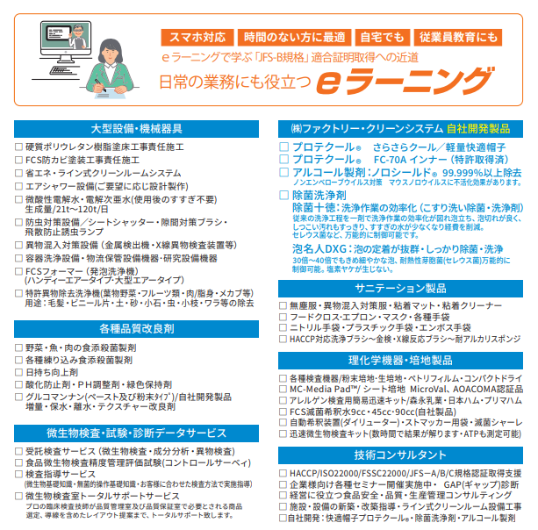

2024年４月から化学物質管理者のもと指定化学物質(薬剤・除菌剤・洗浄剤等)の取扱、保管、管理の法令順守が義務付けられました。詳しくは問い合わせと適切な使用をお願いいたします。

23 ノロウイルス関連情報
ノロウイルス指数平年同等 散発事故発生 |  |  |  |  |  |  |  | 出典:東京都感染症情報センター
 |  |  |  |  |  |  |  | （最近５年間の週値の比較） ノロウイルスの感染周期は4年ですね 前回は2018年
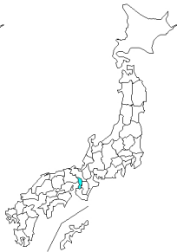
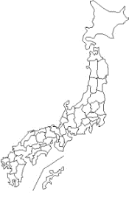
東京都は レベル 2 全国平均 (レベル2) 4.86

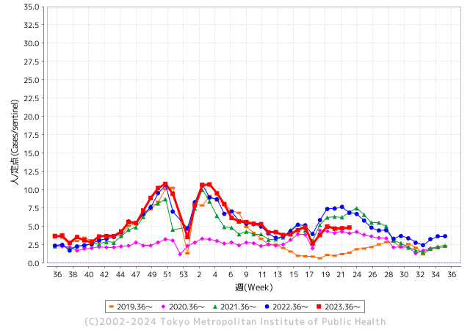
ノロウイルス今週のニュース
6月ですが、全国で5件

 |  |  |  |  |  |  |  |  |  |  |  | レベル5

 |  |  |  |  |  |  |  |  |  |  |  | レベル4

 |  |  |  |  |  |  |  |  |  |  |  | レベル3

 |  |  |  |  |  |  |  |  |  |  |  | レベル2
GⅡ 22週 1例 |  |  |  |  | GⅡ 23週 0例 |  |  |  |  |  |  | レベル1
地方衛生研究所情報 |  |  | 傾向 |  | 出典：地方衛生研究所ネットワーク
★数年間で1番目に高い比率でノロウイルス継続 |  |  |  |  |  |  |  | http://idsc.tokyo-eiken.go.jp/diseases/gastro/gastro/
 |  |  |  | 流行警報 | 警戒警報
 | 2024-06-16 |  | 低散発 | 定点観測値 |  | ▲:減少 | 今週のニュース（Noroｖｉｒｕｓ） (6/10-6/16) |  |  |  | 7
先週
今週
都道府県名 | 流行 ☆増加 ★減少☆★1つで約1ポイント |  |  | 2024/22週 | 2024/23週 | 対前週 | 大量発症事故（業種／内容） 今週 , 先週 |  |  |  | ニュースソース | 日時
北海道 | ★ |  |  | 5.77 | 5.04 | ▲ 0.73 |  |  |  |  |  |  | 北海道
青森県 | ★ |  |  | 3.32 | 2.92 | ▲ 0.40 |  |  |  |  |  |  | 青森県
岩手県 | ★★ |  |  | 5.05 | 3.53 | ▲ 1.52 | 岩手県は６月６日、中部保健所管内の保育所でノロウイルス等よる感染性胃腸炎が集団発生したと発表した。園児や職員など計１６人が嘔吐や下痢、発熱などの症状を訴えているという。県によると、５月３０日に中部保健所管内の保育所から、複数の園児と職員に嘔吐や下痢、発熱等の症状があると保健所へ連絡があり、調査した結果、５月８日から６月４日にかけて園児１４人と職員２人の計１６人に嘔吐や下痢、発熱の症状があった |  |  |  | 岩手めん工テレビ | 2024-06-07 | 岩手県
宮城県 | ★ |  |  | 5.62 | 4.62 | ▲ 1.00 | 先月５日、仙台市太白区のホテルで、部活動の遠征に来ていた県立秋田南高校の生徒１２人が、腹痛や吐き気などを訴え、病院に搬送されました。 仙台市が調査や検査を進めた結果、症状を訴えたのは生徒や引率の教師など１８人にのぼり、このうち複数の生徒からノロウイルスが検出されたことが市への取材で分かりました。 |  |  |  | NHK | 2024-06-05 | 宮城県
秋田県 | ☆ |  |  | 4.38 | 4.53 | 0.15 | 秋田南高校バスケットボール部の部員らが５月、遠征で滞在していた仙台市のビジネスホテルで腹痛や嘔吐（おうと）などを訴えた問題で、仙台市は５日、複数の部員らからノロウイルスが検出されたと明らかにした。食事を提供したホテルや弁当店からウイルスは検出されず、感染源は特定できなかった。 |  |  |  | 秋田魁新報 | 2024-06-05 | 秋田県
山形県 | - |  |  | 6.25 | 6.25 | 0.00 |  |  |  |  |  |  | 山形県
福島県 | ☆ |  |  | 2.98 | 3.16 | 0.18 |  |  |  |  |  |  | 福島県
茨城県 | ☆ |  |  | 2.67 | 3.2 | 0.53 |  |  |  |  |  |  | 茨城県
栃木県 | ☆ |  |  | 2.85 | 2.89 | 0.04 |  |  |  |  |  |  | 栃木県
群馬県 | ★ |  |  | 5.25 | 5.04 | ▲ 0.21 |  |  |  |  |  |  | 群馬県
埼玉県 | ☆ |  |  | 5.26 | 5.53 | 0.27 |  |  |  |  |  |  | 埼玉県
千葉県 | ☆ |  |  | 4.96 | 4.99 | 0.03 | 令和6年6月13日（木曜日）午前11時30分頃、柏市保健所から「柏市内で行われたイベントに出店していたキッチンカーを6月9日（日曜日）に利用した複数名が体調不良を起こしている旨の連絡がイベント関係者からあった。」旨の連絡が県衛生指導課にあり、当該キッチンカーに営業を許可した市川保健所が調査を開始した。調査の結果、6月9日（日曜日）に、飲食店（キッチンカー）「シルクロード HALAL ケバブ」を利用した3グループ22名のうち14名が下痢、吐き気、嘔吐等の症状を呈し、10名が医療機関を受診していることが判明した。 |  |  |  | 千葉県公表 | 2024-06-15 | 千葉県
東京都 | ☆ |  |  | 4.77 | 4.86 | 0.09 |  |  |  |  |  |  | 東京都
神奈川県 | ★ |  |  | 3.98 | 3.89 | ▲ 0.09 |  |  |  |  |  |  | 神奈川県
新潟県 | ★ |  |  | 4.67 | 4.44 | ▲ 0.23 |  |  |  |  |  |  | 新潟県
富山県 | ★ |  |  | 7 | 6.64 | ▲ 0.36 |  |  |  |  |  |  | 富山県
石川県 | ★★★ |  |  | 8.21 | 5.79 | ▲ 2.42 |  |  |  |  |  |  | 石川県
福井県 | ☆ |  |  | 3.76 | 4.68 | 0.92 |  |  |  |  |  |  | 福井県
山梨県 | ☆ |  |  | 2.46 | 2.92 | 0.46 |  |  |  |  |  |  | 山梨県
長野県 | ☆ |  |  | 5.09 | 5.52 | 0.43 |  |  |  |  |  |  | 長野県
岐阜県 | ☆ |  |  | 2.68 | 2.79 | 0.11 |  |  |  |  |  |  | 岐阜県
静岡県 | ☆ |  |  | 2.67 | 3.45 | 0.78 | 静岡県富士市の私立富士見中高で、生徒や保護者計約１００人が嘔吐、下痢など食中毒の症状を訴え、検査を受けた生徒の半数からノロウイルスが検出されたことが１４日、分かった。文化祭で提供された食品が原因の可能性があるとしている。 |  |  |  | 京都新聞 | 2024-06-14
愛知県 | ☆ |  |  | 2.6 | 2.85 | 0.25 | 愛知県は12日、刈谷市桜町の飲食店「サンビーノ トト」で飲食した22～58歳の男女12人が食中毒になったと発表した。 県によると、4日夕方に店が提供した蒸したカキの料理を食べた7グループ12人が、下痢や発熱などを発症した。このうち5人の便からノロウイルスを検出した。入院した人はなく、快方に向かっている |  |  |  | 中日新聞 | 2024-06-12 | 愛知県
三重県 | ★ |  |  | 5.42 | 4.53 | ▲ 0.89 |  |  |  |  |  |  | 三重県
滋賀県 | ☆ |  |  | 4.67 | 5.11 | 0.44 | 滋賀県長浜市内の学校が５月に実施した修学旅行で、子どもと教員合わせて１４人がノロウイルスに集団感染していたことが、６月１３日の同市議会一般質問で明らかになった。市教委は「食中毒が原因の感染と断定できないので公表しなかった」としている。 市すこやか教育推進課の説明によると、この学校は５月１６日から１泊２日の日程で１２５人が奈良県などを訪れた。 |  |  |  | 京都新聞 | 2024-06-14 | 滋賀県
京都府 | ★ |  |  | 5.74 | 5.23 | ▲ 0.51 |  |  |  |  |  |  | 京都府
大阪府 | ★ |  |  | 5.72 | 5.57 | ▲ 0.15 |  |  |  |  |  |  | 大阪府
兵庫県 | ★ |  |  | 7.54 | 6.6 | ▲ 0.94 |  |  |  |  |  |  | 兵庫県
奈良県 | ☆ |  |  | 5.18 | 5.74 | 0.56 |  |  |  |  |  |  | 奈良県
和歌山県 | ★ |  |  | 5.93 | 5.17 | ▲ 0.76 | 和歌山県岩出市の子ども園で園児30人がノロウイルスに集団感染しました。和歌山県によると今月7日、岩出市にある『社会福祉法人さつき福祉会 おひさま子ども園』で嘔吐や下痢の症状が出ている園児が複数いると保健所に連絡がありました。保健所が調査したところ、今月3日から11日にかけて、1歳から5歳の園児30人が下痢や嘔吐の症状を訴えていたことが判明したため、園児4人の便を調べたところ、3人からノロウイルスが検出されたということです。 |  |  |  | fnnプライム | 2024-06-12 | 和歌山県
鳥取県 | ☆ |  |  | 5.05 | 5.58 | 0.53 |  |  |  |  |  |  | 鳥取県
島根県 | ☆ |  |  | 3.74 | 4.61 | 0.87 |  |  |  |  |  |  | 島根県
岡山県 | ★ |  |  | 4.39 | 3.89 | ▲ 0.50 | 岡山県は6日、弥生小=岡山県津山市=で感染性胃腸炎の集団感染が発表したと発表した。1年生2クラス（計51人）のうち17人がおう吐や腹痛の症状を訴え、一部の児童からノロウイルスを検出。重症者はいない。7日まで学級閉鎖する。 |  |  |  | 津山朝日新聞 | 2024-06-07 | 岡山県
広島県 | ☆ |  |  | 4.62 | 4.89 | 0.27 |  |  |  |  |  |  | 広島県
山口県 | ☆☆ |  |  | 4.91 | 6.42 | 1.51 |  |  |  |  |  |  | 山口県
徳島県 | ☆ |  |  | 3.74 | 4.09 | 0.35 |  |  |  |  |  |  | 徳島県
香川県 | ☆ |  |  | 4.64 | 5.46 | 0.82 |  |  |  |  |  |  | 香川県
愛媛県 | ☆ |  |  | 6.54 | 6.97 | 0.43 | 松山市保健所は7日、同市宮田町のホテル「ホテルサンルート松山」内のレストランで食事をした男女51人（15～89歳）が下痢や発熱などの症状を訴え、うち24人からノロウイルスが検出されたと発表した。10歳代の男性1人が一時入院したものの、全員が快方に向かっているという。 |  |  |  | 讀賣新聞 | 2024-06-08 | 愛媛県
高知県 | ★ |  |  | 3.2 | 2.4 | ▲ 0.80 |  |  |  |  |  |  | 高知県
福岡県 | ☆ |  |  | 5.45 | 6.68 | 1.23 | 福岡市の保育施設でも園児10人がノロウイルスに集団感染 一方、福岡市早良区の保育施設では、今月3日から7日までに0歳から3歳までの園児10人に下痢や嘔吐などの症状が出ました。検査の結果、園児5人からノロウイルスが検出されましたが、重症者はおらず、全員快方に向かっているということです。福岡市は施設に対し、感染予防や拡大防止を図るとともに、園児など関係者の健康観察を行うよう指導しています。 |  |  |  | RKBニュース | 2024-06-07 | 福岡県
佐賀県 | ☆ |  |  | 2.04 | 2.3 | 0.26 | ７日、佐賀県は有田町の高齢者施設でノロウイルスの集団感染が発生したと発表しました。 施設の職員と利用者あわせて２０人が嘔吐や下痢、発熱の症状を訴え、回復傾向にあるものの２人が入院しているということです。 |  |  |  | RKBニュース | 2024-06-07 | 佐賀県
長崎県 | ★ |  |  | 2.86 | 2.43 | ▲ 0.43 |  |  |  |  |  |  | 長崎県
熊本県 | ☆ |  |  | 6.54 | 7.82 | 1.28 |  |  |  |  |  |  | 熊本県
大分県 | ☆☆ |  |  | 13.31 | 15.06 | 1.75 |  |  |  |  |  |  | 大分県
宮崎県 | ☆ |  |  | 4.81 | 5.28 | 0.47 |  |  |  |  |  |  | 宮崎県
鹿児島県 | ☆ |  |  | 5.18 | 6.04 | 0.86 |  |  |  |  |  |  | 鹿児島県
沖縄県 | ☆ |  |  | 1.93 | 2.6 | 0.67 | 県内で新たに報告された新型コロナウィルスの定点当たりの感染者数が、前の週からおよそ４割増加し、感染の大幅な拡大傾向にあります。５月２７日から６月２日までの一週間に、県内で新たに報告された新型コロナウイルスの感染者は、定点当たり１９．７４人となっていて、他の都道府県と比べて突出して高くなっています。 |  |  |  | 沖縄テレビ | 2024-06-07 | 沖縄県
全国 | ☆ |  |  | 4.8 | 4.86 | 0.06
 |  |  |  |  |  |  |  |  |  |  | 1 | 1
 |  |  |  | 今週 |  |  | 管理レベル「2」
 |  | 先週に比べて全国平均は |  |  |  | 4.86 | ：先週より | 0.06
 |  | 東京都は |  |  |  | 4.86 | ：先週より | 0.09
 |  | 最高指数は |  |  | 大分県 | 15.06 | 全国で10.00を超える都道府県数は |  | 1ヶ所 | 増減 | 0

2 | 9-10月、4月以降 施設の所在市町村で流行・食中毒が報告される 定点観測値が5.00前後 |  |  |  |  | 【情報共有】 週間・情報収集/情報は毎週確認する 【常設】 嘔吐物処理セットの配備 【体調管理】従業員の健康状況を徹底し、不良者は調理・加工ラインより外す

23 衛生訓話
毎週 ひとつ 覚えていきましょう
今週のお題(中心温度を測って記録しよう)
なぜ毎日、調理品の中心温度を測るのでしょうか?
↓ 職場の先輩は以下のことを理解して わかり易く 指導しましょう ↓
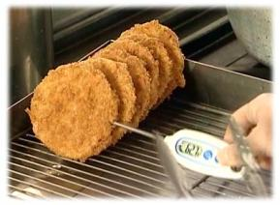
 |  | ★食品提供の基本は、安全で美味しい食品を喜んで召し上がって いただくことです。 ★安全な食品を提供するためには、定められた温度と時間で調理することです。 ★現在使用中の温度計は、正しい温度を表示していますか? ★調理機に取り付けられているデジタル温度計は、案外故障したり、狂っていることがあります。必ず調理品は、中心温度計で加熱温度を測り記録しましょう。HACCPの基礎となります。

 | 調理品は、決められたタイミングで中心温度を計りましょう。そして、調理品の種類別に温度を記録してください。 調理器具や装置に据え付けの温度計は、調理品の表面温度を示していると考えてください。 表面にいくら熱が加わっていても、調理品内部の温度が上がらなければ、安全に食品を提供することはできません。 そのために中心温度を測定し、加熱状態を確認してください。計測結果は必ず記録しておきましょう。定められた温度に達していなければ、ルールに従い再加熱してください。<ここがポイントです> ★毎日使用している温度計が故障していては意味がないので、定期的にチェックも忘れずにお願いします。

22 感染症情報
2024年 第22週（5月27日〜 6月2日)
1類感染症 | 報告なし
2類感染症 | 結核例 267例
指定感染症 新型コロナウイルス感染症 | 厚生労働省：国内の発生状況など https://www.mhlw.go.jp/stf/covid-19/kokunainohasseijoukyou.html#h2_1 厚生労働省：データからわかる－新型コロナウイルス感染症情報－ https：//covid19.mhlw.go.jp/
 | https://www.mhlw.go.jp/stf/covid-19/kokunainohasseijoukyou.html#h2_1
 | 厚生労働省：データからわかる－新型コロナウイルス感染症情報－
 | https：//covid19.mhlw.go.jp/
3類感染症 | 細菌性赤痢なし
腸管出血性大腸菌感染症 | 腸管出血性大腸菌感染症48例（有症者31例、うちHUS なし） 感染地域：国内31例、韓国3例、国内・国外不明14例 国内の感染地域：‌東京都3例、福岡県3例、宮崎県3例、宮城県2例、群馬県2例、岡山県2例、鹿児島県2例、岩手県1例、茨城県1例、栃木県1例、埼玉県1例、千葉県1例、神奈川県1例、新潟県1例、石川県1例、 大阪府1例、佐賀県1例、国内（都道府県不明）4例
 | 年齢群：‌1歳（3例）、2歳（1例）、3歳（1例）、4歳（2例）、5歳（2例）、6歳（1例）、 7歳（1例）、9歳（2例）、10代（4例）、20代（8例）、30代（8例）、40代（6例）、 50代（4例）、70代（1例）、80代（3例）、90代以上（1例） | 血清群・毒素型：‌O157 VT2（9例）、O26 VT1（8例）、O103VT1（4例）、O157 VT1・VT2（3例）、O157VT1（2例）、 O8 VT1・VT2（2例）、O111VT1（1例）、O115 VT1（1例）、O121 VT2（1例）、O126 VT1（1例）、O145 VT2（1例）、 O26 VT1・VT2（1例）、その他・不明（14例） 累積報告数：685例（有症者425例、うちHUS 8例．死亡なし）
4類感染症 | E型肝炎9例 感染地域（感染源）：‌東京都2例（レバー1例、牛タン/生レバー1例）、北海道1例（豚肉）、茨城県1例（豚レバー）、千葉県1例（不明）、 神奈川県1例（不明）、愛知県1例（焼肉店での肉類）、 国内（都道府県不明）1例（不明）、国内・国外不明1例（不明） A型肝炎1例 感染地域：インド | レジオネラ症59例（肺炎型57例、ポンティアック熱型2例） 感染地域：埼玉県3例、新潟県3例、三重県3例、宮城県2例、山形県2例、岐阜県2例、愛知県2例、京都府2例、大阪府2例、 兵庫県2例、広島県2例、岩手県1例、福島県1例、栃木県1例、群馬県1例、東京都1例、富山県1例、石川県1例、長野県1例、 静岡県1例、徳島県1例、長崎県1例、鹿児島県1例、岐阜県/愛知県1例、 国内（都道府県不明）6例、中国1例、国内・国外不明14例 年齢群：40代（2例）、50代（11例）、60代（18例）、70代（9例）、80代（16例）、90代以上（3例） 累積報告数：716例
5類感染症 | アメーバ赤痢5例（腸管アメーバ症4例、腸管外アメーバ症1例） 感染地域：東京都2例、愛知県1例、福岡県1例、タイ1例 感染経路：性的接触1例（同性間）、経口感染3例、その他・不明1例

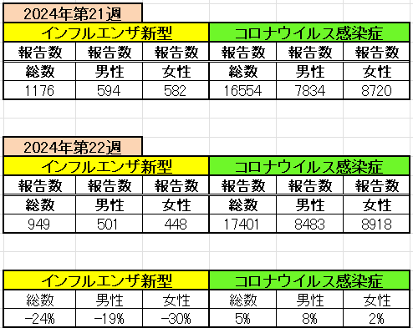
インフルエンザ と 新型コロナ

 |  | 注意

 |  | 対前週 インフルエンザ 24% 減少 新型コロナウイルス 5% 増加

23 感染症統計
食品表示 (12/11-12/17) |  |  |  |  |  |  |  |  |  |  |  |  |  | 届出感染症 第三類 細菌性赤痢菌
 |  |  |  |  |  |  |  |  |  |  |  |  |  | 全国 報告数推移 届出患者数（人）
 | 1月 | 2月 | 3月 | 4月 | 5月 | 6月 | 7月 | 8月 | 9月 | 10月 | 11月 | 12月 | 合計 |  | 1月 | 2月 | 3月 | 4月 | 5月 | 6月 | 7月 | 8月 | 9月 | 10月 | 11月 | 12月 | 合計
 | 68 | 56 | 67 | 103 | 188 | 415 | 607 | 866 | 556 | 366 | 224 | 136 | 3,654 |  | 8 | 9 | 13 | 7 | 9 | 9 | 8 | 11 | 9 | 19 | 11 | 12 | 124
 |  |  |  |  |  | 今週 |  |  |  |  |  |  |  |  |  |  |  |  |  | 今週
 |  |  |  |  |  | 63 |  |  |  |  |  |  |  |  |  |  |  |  |  | 0
2024年 | 102 | 102 | 115 | 122 | 250 | 63 |  |  |  |  |  |  |  | 2024年 | 4 | 4 | 4 | 8 | 1 | 0
2023年 | 82 | 62 | 99 | 112 | 224 | 526 | 521 | 768 | 454 | 390 | 416 | 154 | 3,808 | 2023年 | 1 | 1 | 4 | 2 | 2 | 7 | 7 | 3 | 1 | 7 | 7 | 5 | 47
2022年 | 81 | 39 | 72 | 89 | 258 | 416 | 554 | 568 | 578 | 337 | 169 | 168 | 3,329 | 2022年 | 0 | 5 | 4 | 1 | 1 | 1 | 1 | 1 | 0 | 0 | 0 | 2 | 16
2021年 | 81 | 48 | 71 | 128 | 171 | 350 | 569 | 553 | 458 | 306 | 220 | 229 | 3,184 | 2021年 | 1 | 2 | 1 | 0 | 0 | 0 | 1 | 1 | 0 | 1 | 0 | 0 | 7
2020年 | 112 | 85 | 60 | 97 | 95 | 305 | 544 | 449 | 475 | 505 | 219 | 98 | 3,044 | 2020年 | 16 | 1 | 19 | 3 | 13 | 1 | 2 | 2 | 0 | 24 | 4 | 2 | 87
2019年 | 84 | 100 | 77 | 80 | 236 | 438 | 631 | 752 | 523 | 427 | 253 | 136 | 3,737 | 2019年 | 7 | 7 | 13 | 3 | 8 | 11 | 5 | 11 | 9 | 9 | 20 | 37 | 140
2018年10月3日、山梨県内の宿坊を利用した2グループ42名が赤痢にかかりました。使用水や従事者からは赤痢菌が検出されておらず現在のところ感染源は不明です。
2018年 | 41 | 44 | 67 | 103 | 311 | 415 | 539 | 1,165 | 534 | 297 | 205 | 92 | 3,813 | 2018年 | 9 | 22 | 18 | 9 | 21 | 14 | 6 | 13 | 7 | 81 | 31 | 37 | 268
埼玉県と群馬県の総菜店で販売されたポテトサラダを食べた人が腸管出血性大腸菌O157に感染した、という集団食中毒に関するニュースが2017年8月21日以降、新聞やテレビで取り上げられました。
2017年 | 57 | 35 | 95 | 112 | 131 | 340 | 483 | 1339 | 614 | 349 | 236 | 68 | 3,859 | 2017年 | 19 | 12 | 8 | 12 | 7 | 15 | 16 | 12 | 16 | 6 | 12 | 6 | 141
2011年8月に外食チェーン店が原因とされた赤痢菌Shigella sonneiの広域集団感染事例が青森県、宮城県、山形県、福島県において発生した。本事例は、それとほぼ同時期に発生しておりその関連性が強く疑われた事例である。
※2024年 第23週（6/3～6/9） 現在 |  |  |  |  |  |  |  |  |  |  |  |  |  | ※2024年 第23週（6/3～6/9） 現在

 | 腸管出血性大腸菌 |  | やや少ない |  |  |  |  |  |  |  |  |  |  |  | 赤痢 | 少ない
Ｈ２９／８月は非常に多かった
コロナ５類移行に伴う 人の往来の増加、会食機会の増加。食肉原材不足から 衛生度合いの低い原材料の市場への放出?

腸管出血性大腸菌
 | 2024年 | 2023年 | 2022年 | 2021年 | 2020年 | 2019年 | 2018年
 | 102 | 82 | 81 | 81 | 112 | 84 | 41
 | 102 | 62 | 39 | 48 | 85 | 100 | 44
 | 115 | 99 | 72 | 71 | 60 | 77 | 67
 | 122 | 112 | 89 | 128 | 97 | 80 | 103
 | 250 | 224 | 258 | 171 | 95 | 236 | 311
 | 63 | 526 | 416 | 350 | 305 | 438 | 415
 |  | 521 | 554 | 569 | 544 | 631 | 539
 |  | 768 | 568 | 553 | 449 | 752 | 1,165
 |  | 454 | 578 | 458 | 475 | 523 | 534
 |  | 390 | 337 | 306 | 505 | 427 | 297
 |  | 416 | 169 | 220 | 219 | 253 | 205
 |  | 154 | 168 | 229 | 98 | 136 | 92
細菌性赤痢菌
 | 2024年 | 2023年 | 2022年 | 2021年 | 2020年 | 2019年 | 2018年
 | 4 | 1 | 0 | 1 | 16 | 7 | 9
 | 4 | 1 | 5 | 2 | 1 | 7 | 22
 | 4 | 4 | 4 | 1 | 19 | 13 | 18
 | 8 | 2 | 1 | 0 | 3 | 3 | 9
 | 1 | 2 | 1 | 0 | 13 | 8 | 21
 | 0 | 7 | 1 | 0 | 1 | 11 | 14
 |  | 7 | 1 | 1 | 2 | 5 | 6
 |  | 3 | 1 | 1 | 2 | 11 | 13
 |  | 1 | 0 | 0 | 0 | 9 | 7
 |  | 7 | 0 | 1 | 24 | 9 | 81
 |  | 7 | 0 | 0 | 4 | 20 | 31
 |  | 5 | 2 | 0 | 2 | 37 | 37

※2023年 第11週（3/13～3/19） 現在

 |  |  |  |  |  |  |  |  |  |  |  |  |  |  | 腸管系感染症は新型コロナウイルス予防の手洗い、手指消毒で
 |  |  |  |  |  |  |  |  |  |  |  |  |  |  | 圧倒的に感染防御できている

